SIMULATION
MONTANT A RECEVOIR : SIMULATION 2019-2020
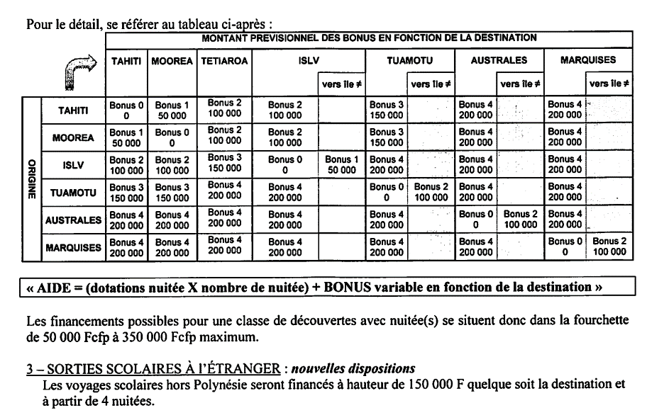
ATTENTION : Ce ne sont que des prévisions -> voir important ------>
Réf. : Note technique N°34985 du 09 sep 2020

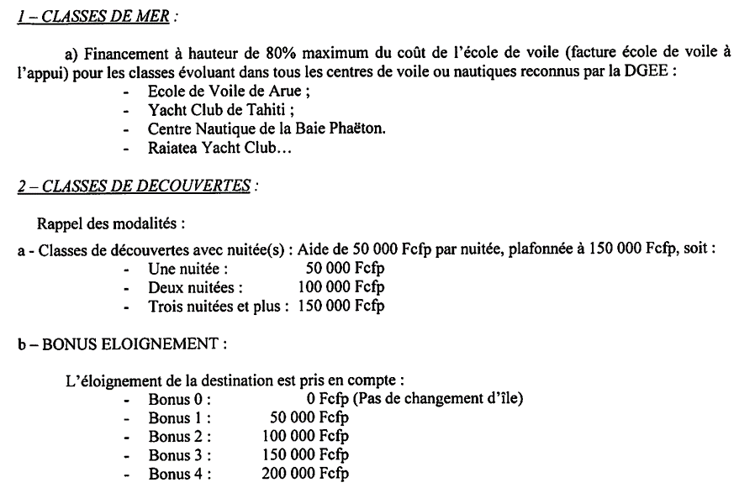
COMPLETER OBLIGATOIREMENT LES CASES JAUNES - selon son action

CLASSE DE MER

Montant de la Facture voile

Montant de l'aide sans abattement (80% de la facture)

CLASSE DE DECOUVERTE

(1) Date de DEPART
(2) Date de RETOUR

(3) ILE/ Archipel DE DEPART
(4) ILE/ Archipel DU LIEU DE L'ACTION
(5 ) ILE différente du lieu de DEPART - dans le même archipel* - par défaut NON
* Uniquement pour les ISLV, TUAMOTU, AUSTRALES, MARQUISES

Montant de l'aide sans l'abattement

Ne rien saisir ci-dessous
Nombre de nuitées | 0
Montant de l'aide sans abattement | CLMer
BONUS N° | -
BONUS Montant | -

